ボラ
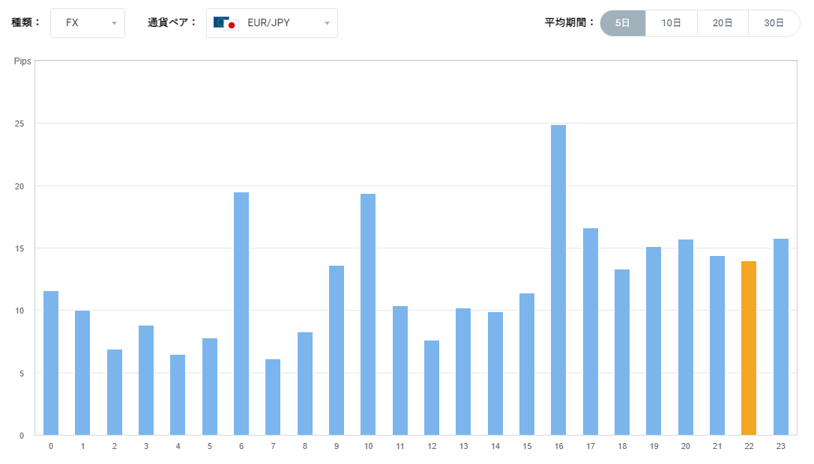
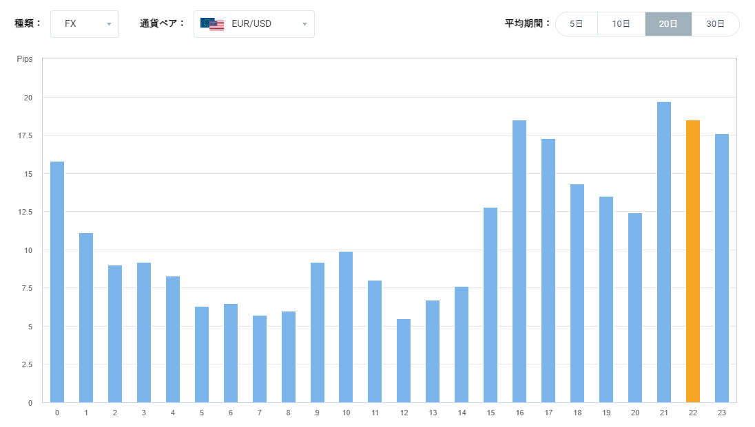
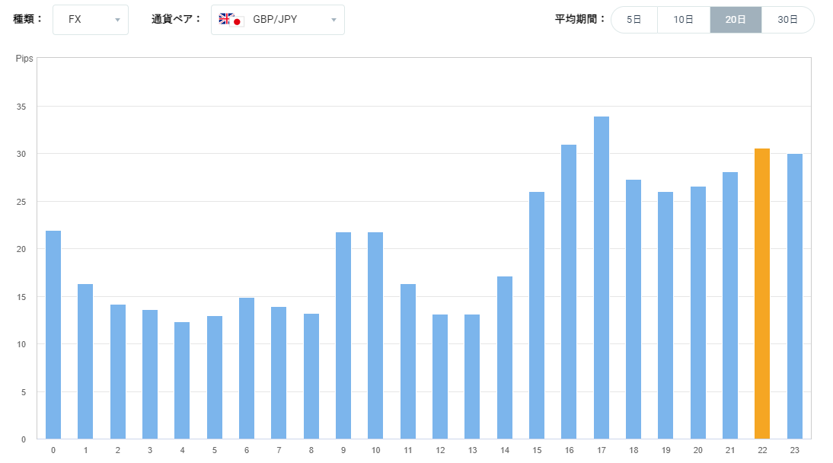
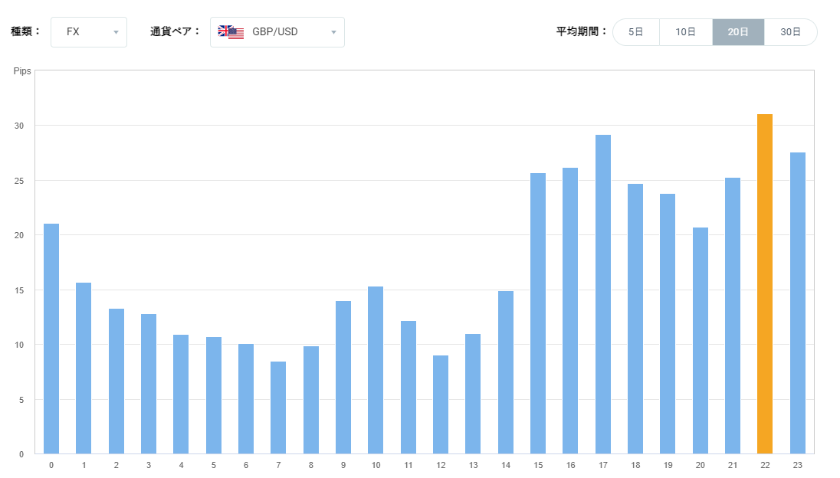
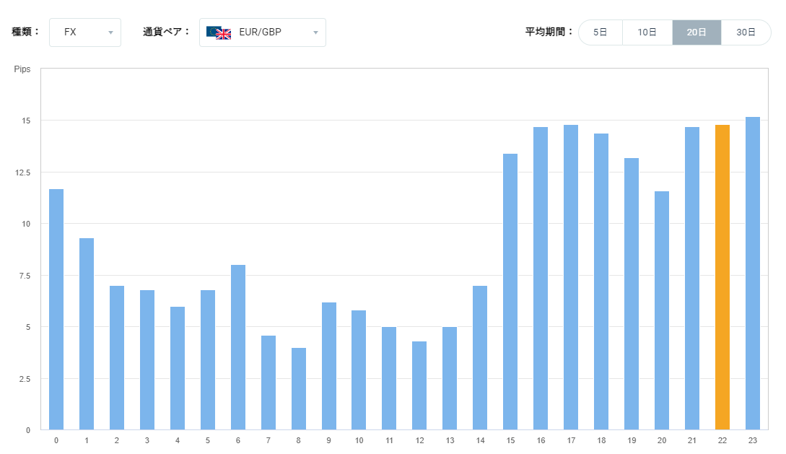
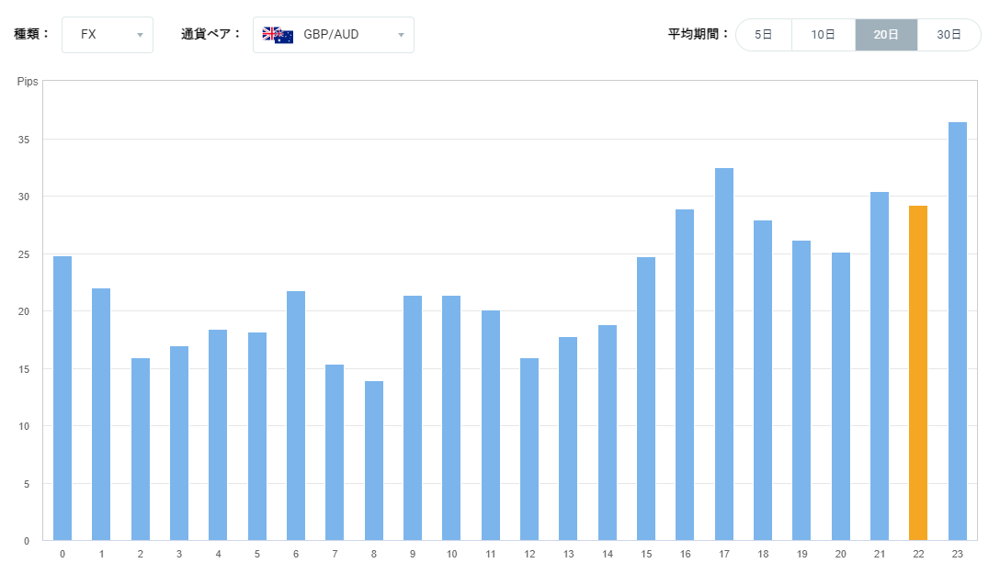
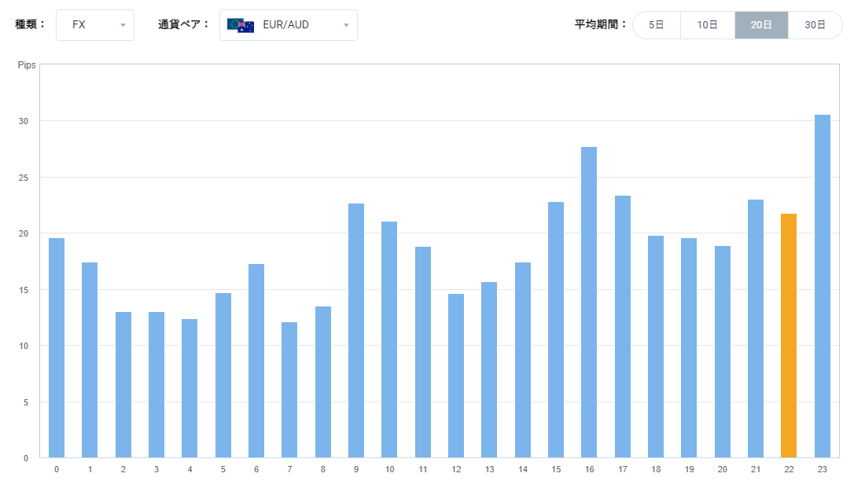
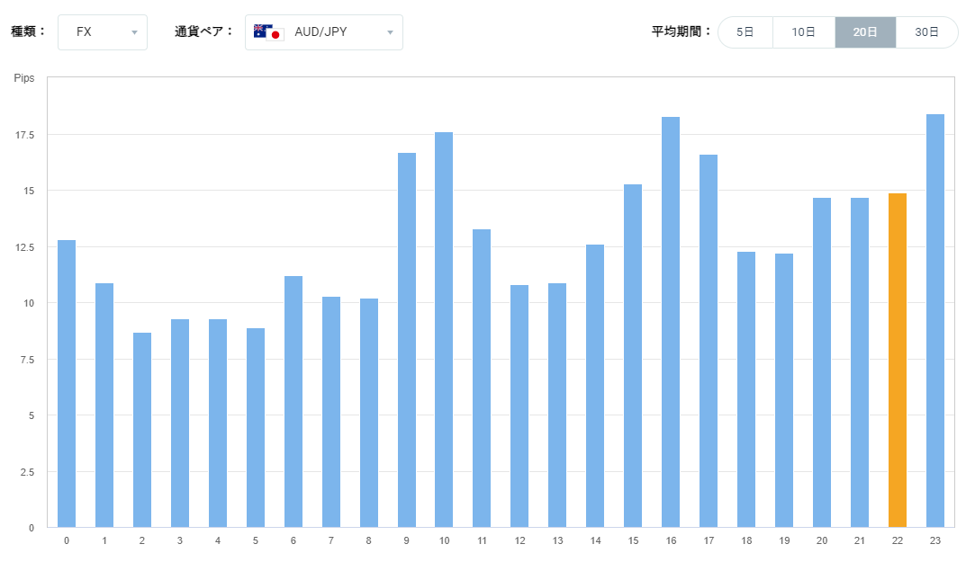
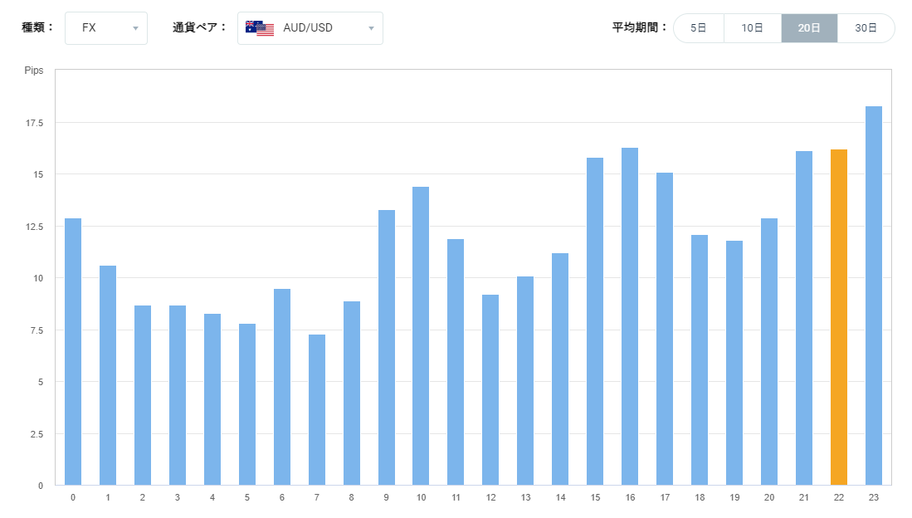
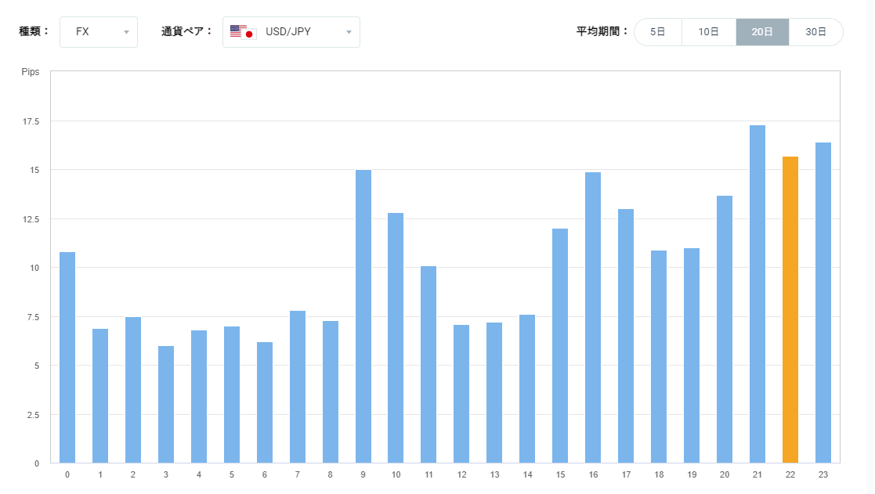
gbpaud
gbpjpy
gbpusd
euraud

ルール
ルールを作り直す

取引対象通貨／時間
 | GBPJPY |  |  | 午前中はボラがない上に持ち合いなので、ダマシが多く損する。
 |  |  |  | 15:00台からボラが出始めるが、15:00台はトレンドが不安定で騙されやすいのでエントリーしない。
 |  |  |  | よって、トレード時間は16:30～24:00とする。
 |  |  |  | 16:00台前半は極端に荒れて、高い位置で掴まされて反対に行かれる場合が多いので、必ずエントリーは16:30以降にする。もし乗れなかったらその日はエントリーを諦める。
 |  |  |  | とにかくダマシが多いので、うまく乗れたら１つの波だけ確実に取る。伸ばしたい場合は２つエントリーする。
 |  |  |  | 24:00以降はボラが低く持ち合いに入る。かつ睡眠に影響がでるのでトレード禁止。
 | △GBPUSD |  |  | チャートが汚い。エントリーせず、観察だけする。
 | △GBPAUD |  |  | スプレッドが広いので動かない時間帯にやったら負ける。エントリーせず、観察だけする。
 | ✕EURAUD |  |  | →ボラはまあまあだが、動きがトリッキーでスプレッドも広い
 | ✕EURGBP |  |  | →ポンドシリーズだが、ボラが小さい
 |  |  |  | スプレッドもそこそこあるので勝てない

基本エントリー（ロングの場合、ショートは逆）
 | 16:00になったら1分足に切り替えて監視。急に吹き上がるときがある。
 | トレンドの方向に逆らったエントリーはしない
 |  | 上昇トレンド判定基準
 |  |  | 15分MAの傾きが上
 |  |  | ローソク足が15分MAを下から上に抜けた
 |  |  | チャートをぱっと見たときの印象でトレンドを判断する。15分MAは必ず見るが、絶対視はしないこと→トレンドの判断つかないときは持ち合いか、トレードが転換しそうなとき
 | ローソク足の終値が長期線を下から上にブレイク
 | 短期線が１本以上長期線の上に出ている

補足
 | 15分より上の足はエントリーの根拠にしない→判断を間違える

損切り（ロングの場合。ショートは逆）
 | 全ての長期線を実体が下回った
 | １本以上の短期線が長期線を下回っている

利確
 | 悩み中・・・
 | 暫定で下記画像参照

検討事項
 | トレンドの途中でエントリーする方法を検討する
 | 持ち合いをどうやって判断するか。持ち合い中はエントリーしない。
 | 分割エントリー、分割利食いをするかどうか

心構え
 | チャンスを逃しても焦るな。チャンスを逃すより、損をしないほうが大事。
 | 自分の勘をあてにするな。勘はほぼ外れる。その代わり指標に従え。大やけどはしないし、利益も取れる。ちょこまか動けば、往復ビンタを何度も食らう。
 | 万が一のときに備えて、ロスカット注文は必ず出しておくこと。
 | 飛び乗るな。チャンスを待て。ハンターのつもりになれ。
 | トレードを楽しみとするな。遊びトレードがせっかくの利益を削り取るし、メンタルへも悪影響がある。規律を持てたことを喜びとせよ。

利確
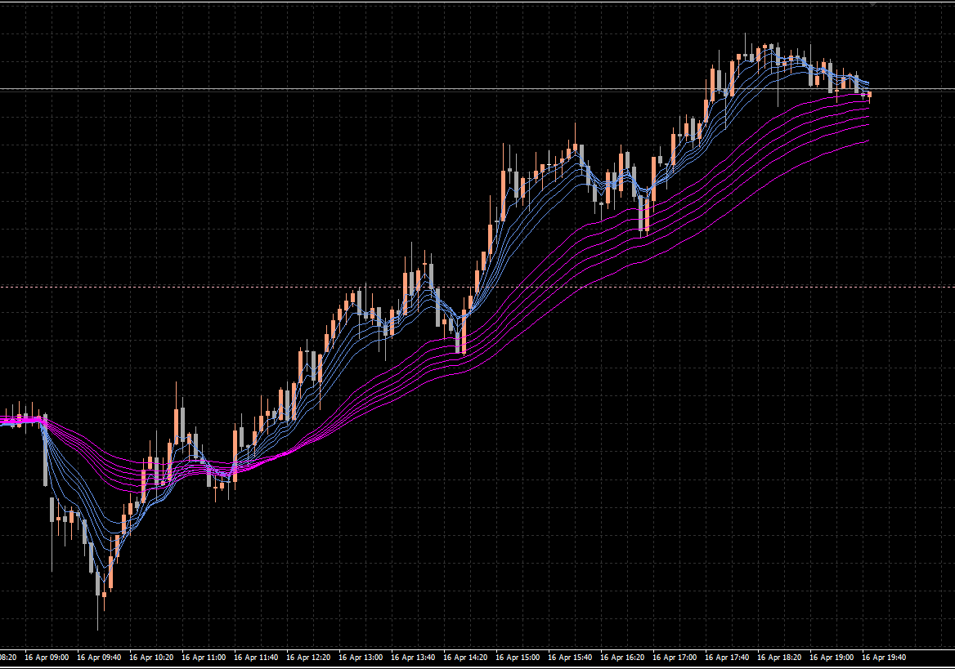
 |  |  |  |  | 終値が長期線にめり込んだら決済
 |  |  |  |  | 次の足でブレイク確定したら、エントリーし直し
 |  |  |  |  | →これで十分取れる

損切り
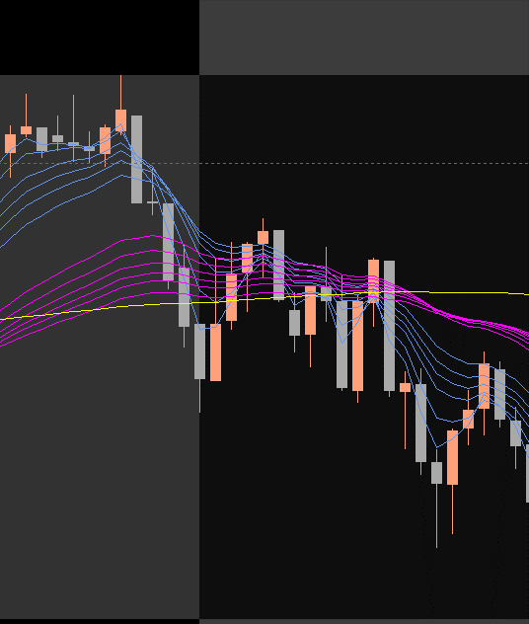

損切りする
終値が長期線の上
短期線が長期線の上に出ている

損切りしない
終値が長期線の上だが、
短期線が長期線の上に出ていない

だまし
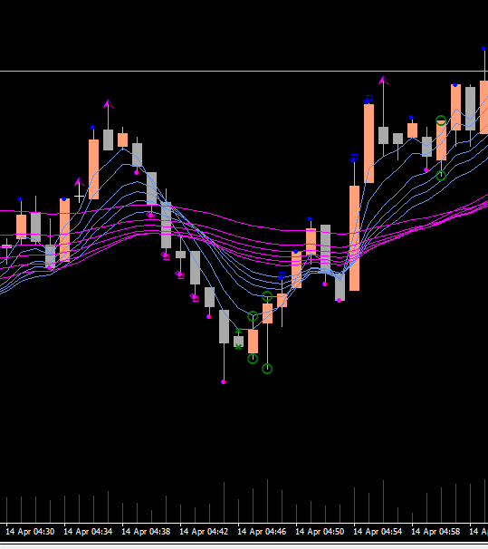
実体が長期帯を超えたが、次の足で戻された

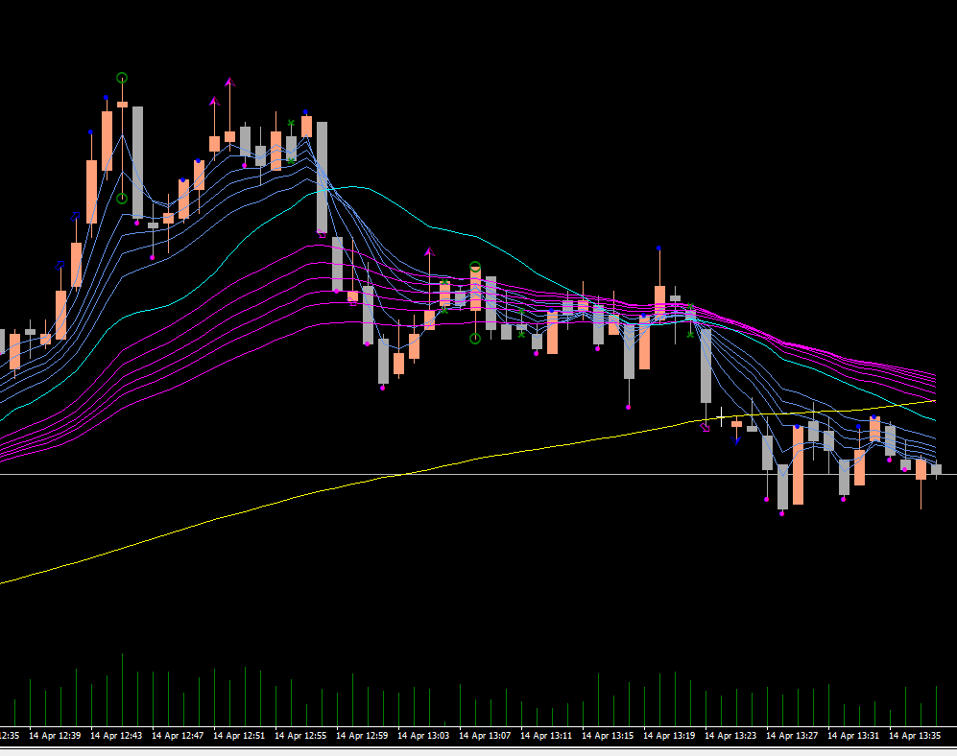
 | ショート
 |  | 短期線が長期線の下側

 | ロング
 |  | 短期線が長期戦の上側

 | もみ合いでエントリーすると何度もダマシに合う

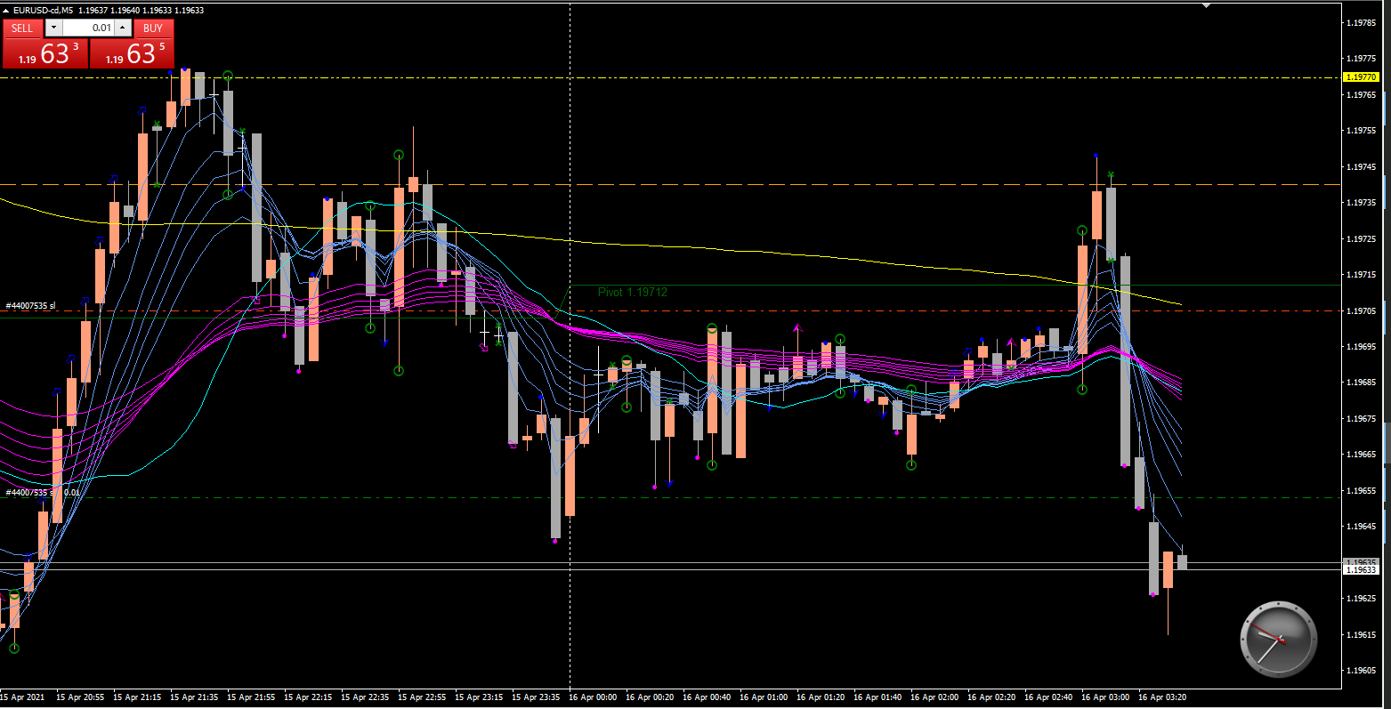

だまし

転換
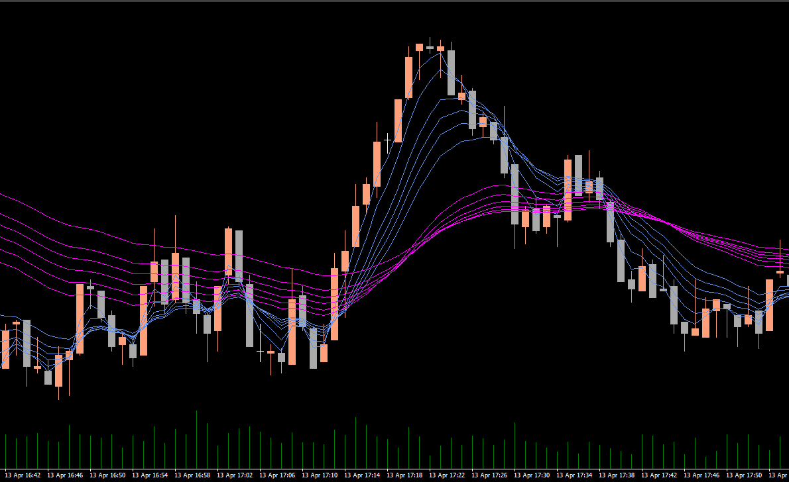

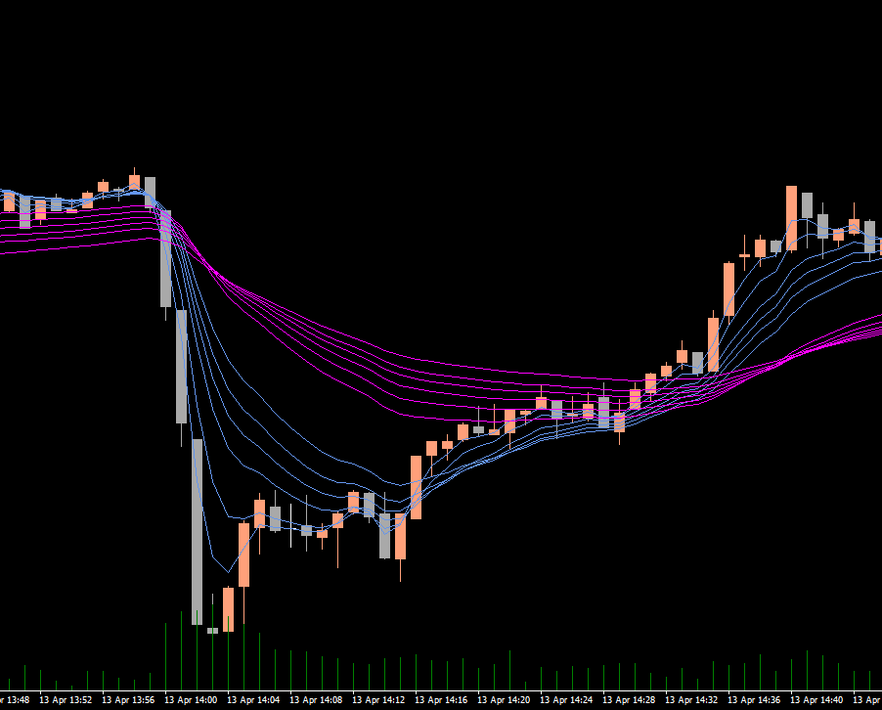

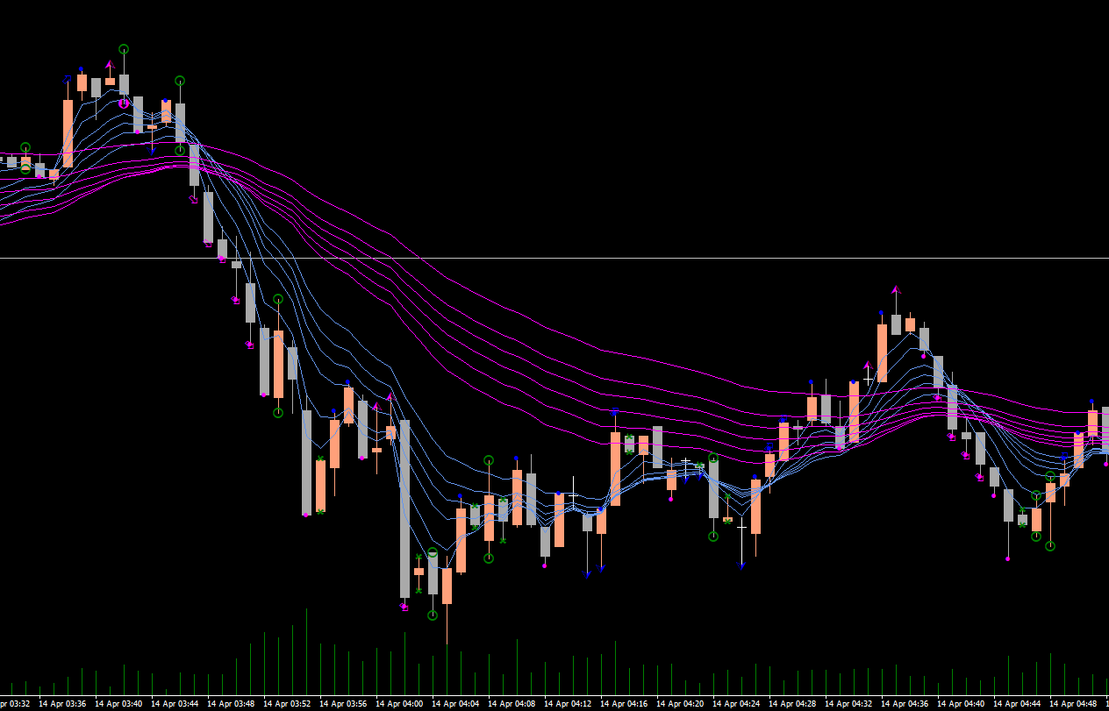

押し目
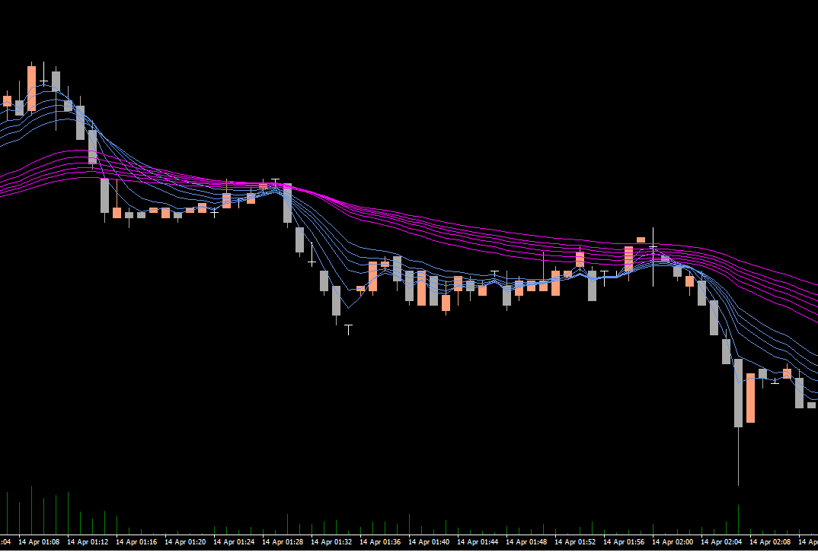

もちあい
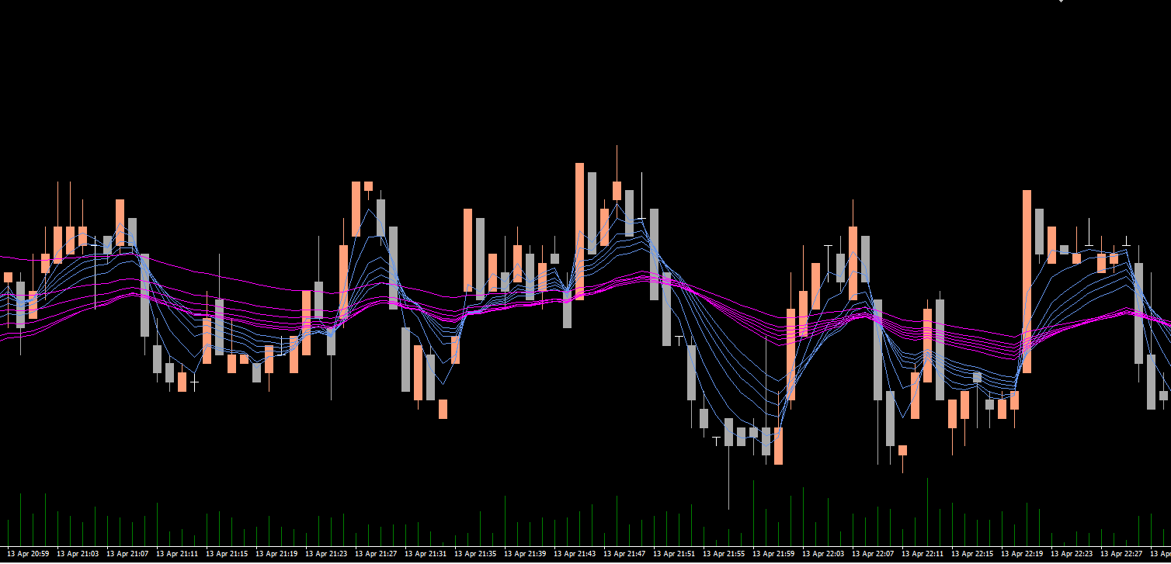

けいれん
